상품제안서
크리스탈 블랙트로피 / 남13)536-2 | 상품코드: F07884

 |  |  |  |  |  |  | 02-412-0044 | www.easy1.co.kr
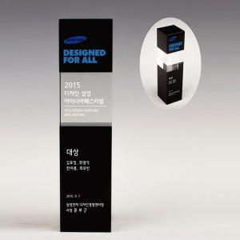

【상세/제작정보】

【인쇄/포장옵션】 | 풀칼라 / 별도문의

【공급단가】 | 수량 | 4~ | 30~ | 50~ | 100~ | 500~
*VAT별도 | 단가 | 97,200원 | 93,600원 | 90,000원 | 86,400원 | 84,240원

【상품 URL】 | https://easy1.co.kr:443/src/goods_detail.php?gdno=7884

